Taul1
 | TILAUSRIVIT |  |  | TILAUKSET |  |  | ASIAKKAAT
Pk | Rivi_id | AN | PK | Tilaus_id | AN | pk | Asiakas_id | AN
fk | Tilaus_id | C/100 | fk | Asiakas_id | N |  | Enimi | C/50
fk | Tuote_id | N |  | Pvm | D |  | Snimi | C/50
 | hinta | N |  |  |  |  | Katuosoite | C/200
 | kpl | N |  |  |  |  | Postinumero | C/50

 |  |  |  | POSTINUMEROT
 | TUOTTEET |  | pk | Postinumero | C/5 |  | HENKILOASIAKKAAT
Pk | Tuote_id | AN |  | Postitoimipaikka | C/100 | pk | Asiakas_id | N
 | Tuote_nimi | C/100 |  |  |  |  | Luottokortti | N
 | hinta | N |  |  |  |  | Hetu | C/11
 | tilraja | N
 | varmaara | N |  |  |  |  | YRITYSASIAKKAAT
 |  |  |  |  |  | pk | Asiakas_id | N
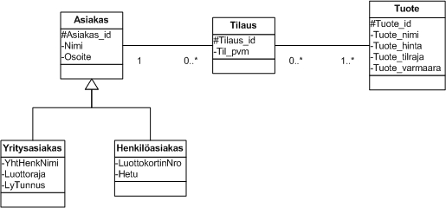
 |  |  |  |  |  |  | Luottoraja | N
 |  |  |  |  |  |  | LyTunnus | C/20

 |  |  |  |  |  | Pk | Pääaivain (Primary key)
 |  |  |  |  |  | Fk | Viiteavain (Foreign key)
 |  |  |  |  |  | C / 15 | Tekstikenttä, max 15
 |  |  |  |  |  | D | päiväys ja aika
 |  |  |  |  |  | N | Numero
 |  |  |  |  |  | AN | Laskuri
 |  |  |  |  |  | * | Pakollinen tieto
 |  |  |  |  |  |  | Tiina Anttila, 1503303

Taul2
